Docu
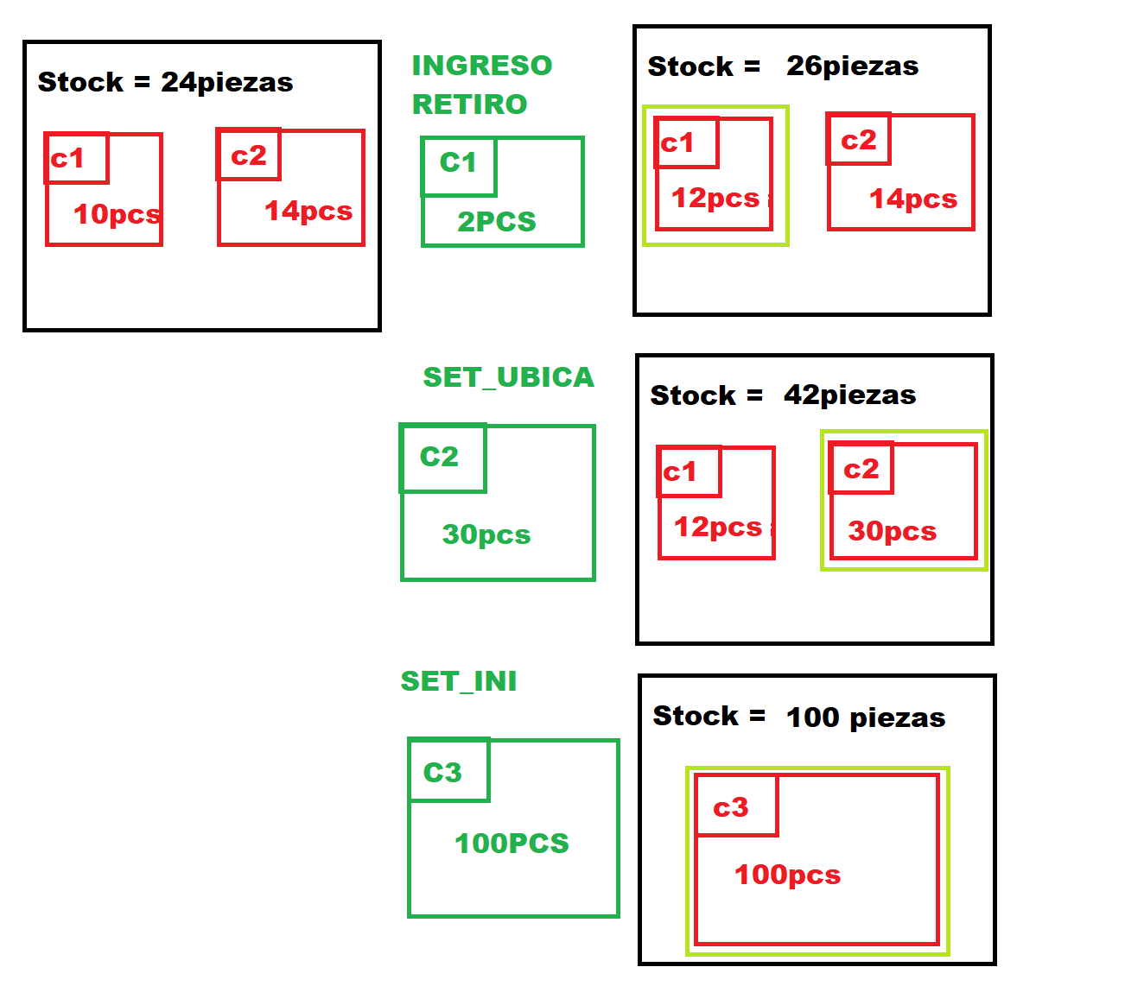
TIPO MOVIMIENTO | INGRESO | Agrega piezas a la ubicación
 | RETIRO | Retira piezas de la ubicación
 | SET_UBICA | Setea stock en la ubicación, sin importar el stock actual
 | SET_INI | Limpia todo el stock del producto y todas las ubicaciones para despues setear el nuevo stock

